Б20Ш1
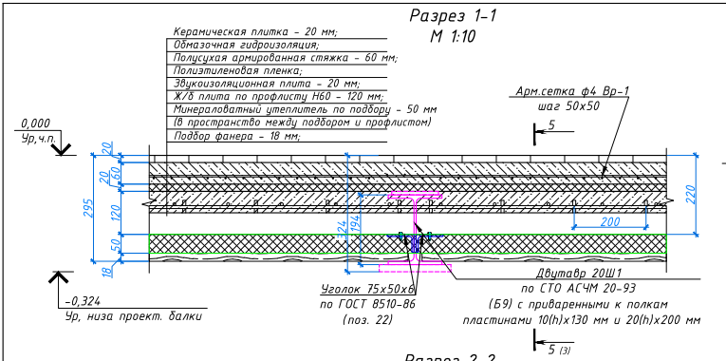
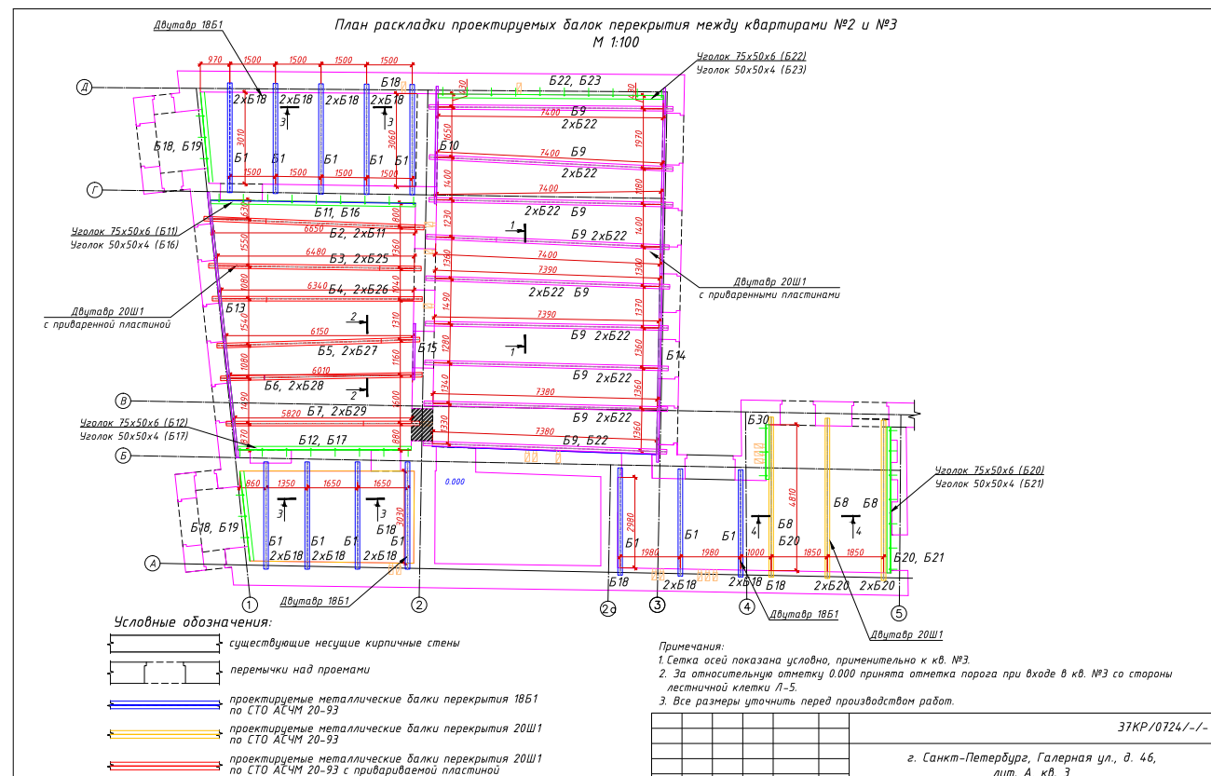
 |  |  |  | Двутавровые балки |  | Уголок |  | Ребро |  | Пластины на всю длинну балки |  | Пояснения
32 | № в проект. | Материал | ед.изм | кол-во | длинна двутавра | кол-во | длинна уголка L75x50x6 | кол-во | Ребро 65*6*176 |  |  |  | 1 партия | 2 партия | 3 партия
34 | Б2/Б11 | Двутавр 20 Ш1 | шт. | 1.00 | 7110 | 2 | 6510 | 4 | 65*6*176 | Пластина 180*12 низ |  |  |  |  | 1
35 | Б3/Б25 | Двутавр 20 Ш1 | шт. | 1.00 | 6910 | 2 | 6310 | 4 | 65*6*176 | Пластина 180*12 низ |  |  |  |  | 1
36 | Б4/Б26 | Двутавр 20 Ш1 | шт. | 1.00 | 6800 | 2 | 6200 | 4 | 65*6*176 | Пластина 180*12 низ |  |  |  |  | 1
37 | Б5/Б27 | Двутавр 20 Ш1 | шт. | 1.00 | 6640 | 2 | 6040 | 4 | 65*6*176 | Пластина 180*12 низ |  |  |  |  | 1
38 | Б6/Б28 | Двутавр 20 Ш1 | шт. | 1.00 | 6500 | 2 | 5900 | 4 | 65*6*176 | Пластина 180*12 низ |  |  |  |  | 1
39 | Б7/Б9 | Двутавр 20 Ш1 | шт. | 1.00 | 6350 | 2 | 5750 | 4 | 65*6*176 | Пластина 180*12 низ |  |  | 1

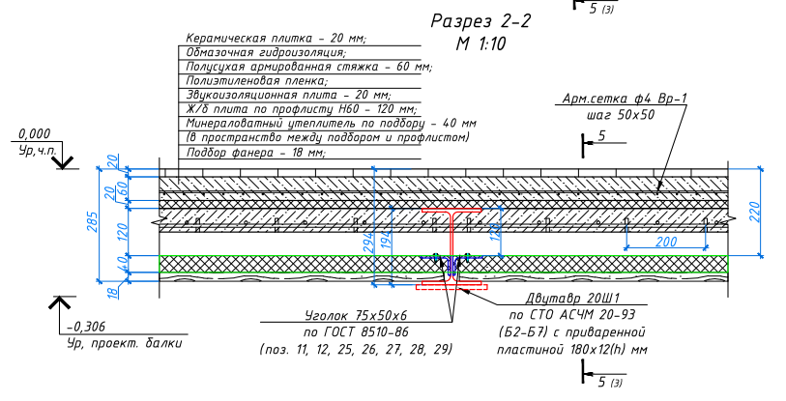

40 | Б8/Б20 | Двутавр 20 Ш1 | шт. | 3.00 | 5500 | 5 | 4900 | 12 | 65*6*176 | нет пластин |  | к 1 двутавровой балке привариваем уголок с одной стороны | 3
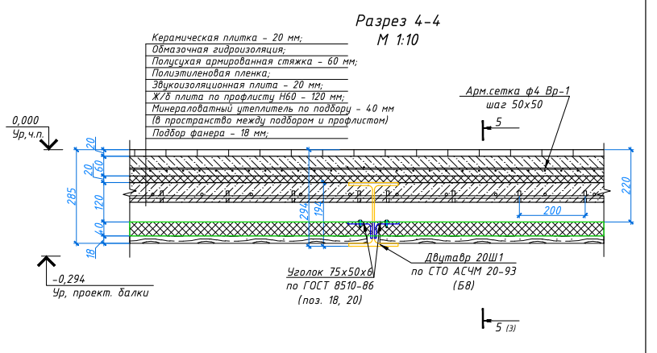

41 | Б9/Б22 | Двутавр 20 Ш1 | шт. | 9.00 | 8000 | 17 | 7400 | 36 | 65*6*176 | Пластина 10*130 верх | Пластина 20*200 низ | к 1 двутавровой балке привариваем уголок с одной стороны | 3 | 6

